Verkeersborden
Verkeersborden tekening 364
Bord: | Nummer: | Omschrijving: | Plaatsing: | Hergebruik | Nieuw
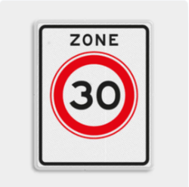 | A01-030zb | Begin zone maximum snelheid 30 km/h | Plaatsen op lichtmast:
 |  |  | Plaatsen op nieuw flespaal: (oude situatie op lichtmast, maar nu op flespaal/nieuw) | 2
 |  |  | Plaatsen op flespaal (hergebruik) | 2
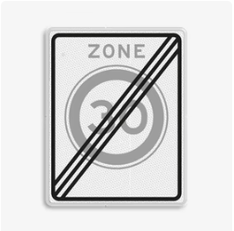 | A02-030ze | Einde zone maximum snelheid 30 km/h | Plaatsen op lichtmast:
 |  |  | Plaatsen op nieuw flespaal: (oude situatie op lichtmast, maar nu op flespaal/nieuw)
 |  |  | Plaatsen op flespaal (hergebruik) | 4
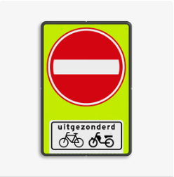 | C02-OB54f | Éénrichtingsweg met uitzondering | Plaatsen op lichtmast:
 |  |  | Plaatsen op nieuw flespaal: (oude situatie op lichtmast, maar nu op flespaal/nieuw) |  | 4
 |  |  | Plaatsen op flespaal (hergebruik) | 1
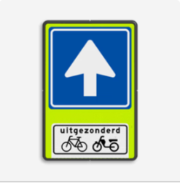 | C03-OB54f | Éénrichtingsweg met uitzondering | Plaatsen op lichtmast:
 |  |  | Plaatsen op nieuw flespaal: (oude situatie op lichtmast, maar nu op flespaal/nieuw) |  | 3
 |  |  | Plaatsen op flespaal (hergebruik) | 1
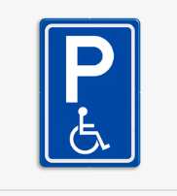 | E06 | Mindervalide parkeerplaats | Plaatsen op lichtmast:
 |  |  | Plaatsen op nieuw flespaal: (oude situatie op lichtmast, maar nu op flespaal/nieuw)
 |  |  | Plaatsen op flespaal (hergebruik) | 1
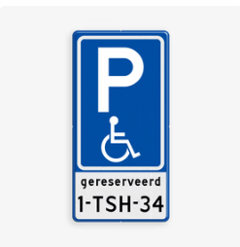 | E06-OB | Mindervalide parkeerplaats gereserveerd met kenteken | Plaatsen op lichtmast: | 1
 |  |  | Plaatsen op nieuw flespaal: (oude situatie op lichtmast, maar nu op flespaal/nieuw) | 1
 |  |  | Plaatsen op flespaal (hergebruik) | 2
 | G07 | Voetpad | Plaatsen op lichtmast:
 |  |  | Plaatsen op nieuw flespaal: (oude situatie op lichtmast, maar nu op flespaal/nieuw) |  | 2
 |  |  | Plaatsen op flespaal (hergebruik) | 3
 | G11 | Fietspad | Plaatsen op lichtmast:
 |  |  | Plaatsen op nieuw flespaal: (oude situatie op lichtmast, maar nu op flespaal/nieuw)
 |  |  | Plaatsen op flespaal (hergebruik) | 1
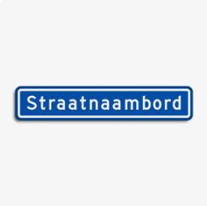 | N01 | Straatnaambord | Plaatsen op lichtmast: | 5
 |  |  | Plaatsen op nieuw flespaal: (oude situatie op lichtmast, maar nu op flespaal/nieuw) | 4 | 1
 |  |  | Plaatsen op flespaal (hergebruik) | 2
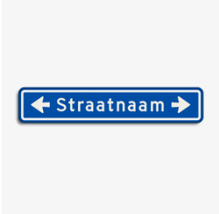 | N01lr | Straatnaambord met pijl links/rechts | Plaatsen op lichtmast: | 2
 |  |  | Plaatsen op nieuw flespaal: (oude situatie op lichtmast, maar nu op flespaal/nieuw) | 4
 |  |  | Plaatsen op flespaal (hergebruik) | 4
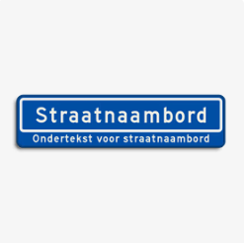 | N05v1 | Straatnaambord met verklarende tekst | Plaatsen op lichtmast:
 |  |  | Plaatsen op nieuw flespaal: (oude situatie op lichtmast, maar nu op flespaal/nieuw)
 |  |  | Plaatsen op flespaal (hergebruik) | 2

 |  |  |  | 42 | 10
Totaal nieuwe borden | 10
Totaal hergebruikte flespalen | 17
Totaal nieuwe flespalen | 16

1 nieuw paal bij N01 Debora Bakelaan 1e deel
Bestaand paal voor N01lr Reeuwijkpark > combi met G07
N01 Debora Bakelaan op lichtmast bij kruispunt Debora Bakelaan en Willem van Velsenstraat
1 nieuw paal bij N01 Willem van Velsenstraat (kruispunt Debora Bakelaan)
1 nieuw paal bij C03-OB54f (nieuw) Willem van Velsenstraat – Debora Bakelaan
1 nieuw paal bij C02-OB54f (nieuw) Willem van Velsenstraat – Debora Bakelaan
Bestaand paal bij C03-OB54f Willem van Velsenstraat
Bestaand paal bij C02-OB54f Willem van Velsenstraat
N01 Willem van Velsenstraat op lichtmast bij veld
N01 Willem van Velsenstraat op lichtmast bij veld
Bestaand paal bij A02-030ze bij Willem van Velsenstraat
1 nieuw paal bij Willem van Velsenstraat voor combi A01-030zb + C02OB54f (nieuw) + N01 Willem van Velsenstraat
E06-OB met kenteken 13-XN-XG op lichtmast bij Debora Bakelaan nr. 27
1 nieuw paal bij E06-OB met kenteken 4-KRZ-44 bij nr. 34
Combi N01 Debora Bakelaan + N01lr Reeuwijkpark> op lichtmast bij kruispunt Debora Bakelaan – Jan van Rietwijkstraat
1 nieuw paal bij N01lr Jan van Rietwijkstraat bij kruispunt Debora Bakelaan
Bestaand paal bij G07 Debora Bakelaan – Jan van Rietwijkstraat
Bestaand paal bij combi A01-030zb + C02OB54f (nieuw) + N01lr Jan van Rietwijkstraat<
Bestaande paal bij A02-030ze
Bestaande paal bij combi N05v1 (2x) Meester Galleehof + Camping Assumburg
1 nieuw paal bij C03-OB54f (nieuw) Willem van Coulsterstraat – Debora Bakelaan
1 nieuw paal bij C02-OB54f (nieuw) Willem van Coulsterstraat – Debora Bakelaan
1 nieuw paal bij N01 Debora Bakelaan (nieuw) bij kruitpunt Willem van Coulsterstraat – Debora Bakelaan
1 nieuw paal bij N01lr Willem van Coulsterstraat bij kruitpunt Willem van Coulsterstraat – Debora Bakelaan
Bestaand paal bij N01 Willem van Coulsterstraat (nr.4)
Bestaand paal bij combi 2x N01lr Heckemerstraat ><
Bestaand paal bij combi A01-030zb + C02OB54f (nieuw) + N01lr Willem van Coulsterstraat<
Bestaande paal bij A02-030ze
Bestaande paal bij E06-OB met kenteken H-726-SJ
Bestaande paal bij E06-OB met kenteken L-875-VT
G07 (nieuw) op lichtmast bij toren C
Bestaand paal bij G07 bij ingang park bij vijver
N01 Debora Bakelaan op lichtmast bij laatste deel gele flat
N01lr Floris van Alkemadestraat< op lichtmast op kruispunt Debora Bakelaan
Bestaand paal bij G11 fietspad naast gele flat
1 nieuwe paal en G07 (nieuw) bij einde gele flat
1 nieuw paal bij N01lr Heckemerstraat bij kruispunt Floris van Alkemadestraat
1 nieuw paal bij N01 Anna de Renessestraat
Bestaand paal bij N01 Anna de Renessestraat
1 nieuw paal bij combi A01-030zb + N01lr Floris van Alkemadestraat<

